Sheet1
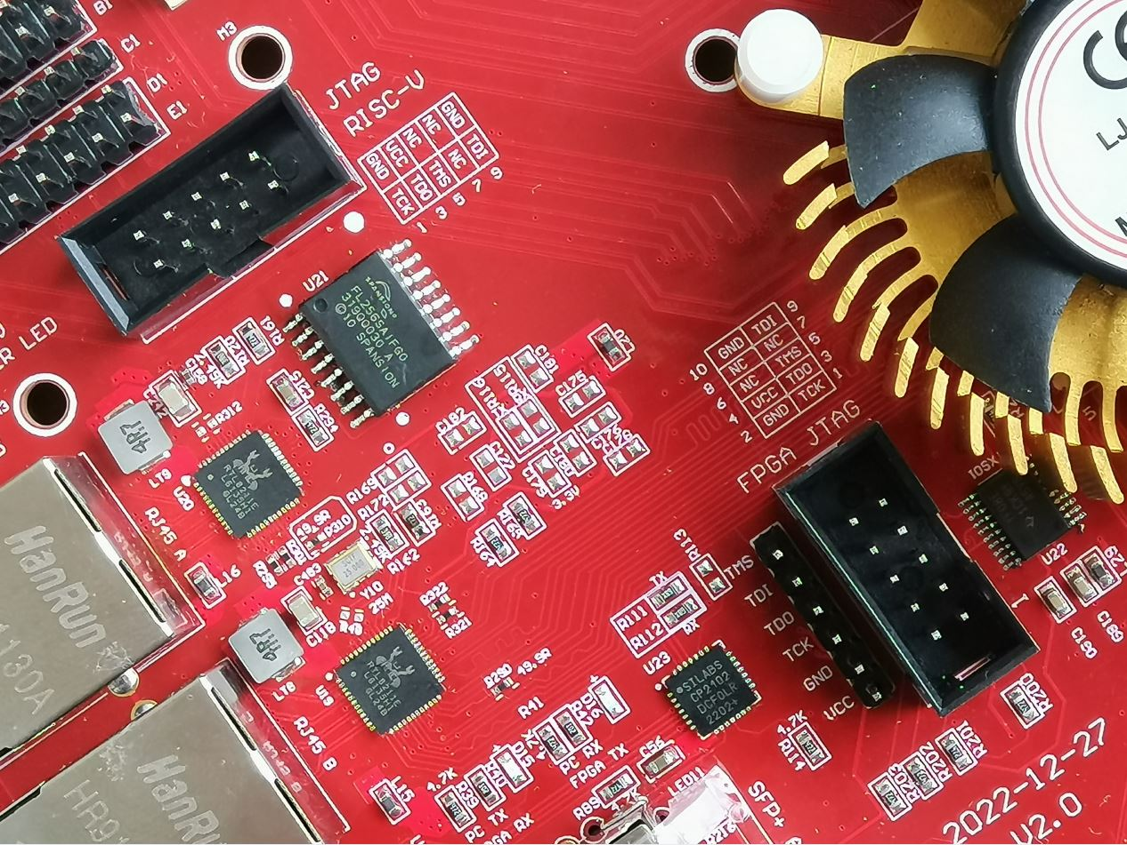
Translated from Chinese with Google Translate
XC7K325T-FFG676 FPGA board GPIO name 2023版本
my email:906606596@qq.com

按键key | 默认是1，按下去是0. default is 1 , press down is 0
key3 | input | C24 | J4可以设置1.8V或者2.5V或者3.3V , J4 Jump cap can set 1.8V or 2.5V or 3.3V 不要带电设置
key2 | input | AC16 | 1.5V

LED灯 | 低电平LED灯亮， when IO is 0 , LED light
LED0 | output | AA2 | 1.5V
LED1 | output | AD5
LED2 | output | W10
LED3 | output | Y10
LED4 | output | AE10
LED5 | output | W11
LED6 | output | V11
LED7 | output | Y12

USB 转TTL COM |  | 串口电平由跳冒J4控制
FPGA_TX output |  | L23
FPGA_RX input |  | K21

逻辑时钟CLK | 电平由跳冒J4控制
50M (Y2) | input | F17 | J4可以设置1.8V 2.5V或者3.3V , J4 Jump cap can set 1.8V 2.5V or 3.3V
第一个版本的单端时钟是100M, 第二个版本红色的是50M

200M LVDS | input | clk_p | AB11 | DIFF_SSTL15
Y1 |  | clk_n | AC11 | DIFF_SSTL15

GTX refclk

156.25M LVDS | input | clk_p | D6
Y5 |  | clk_n | D5

150M LVDS | input | clk_p | F6
Y4 |  | clk_n | F5

Y3（not use） | input | clk_p | K6
GTX refclk |  | clk_n | K5
Y3用户可以贴其他频率，比如125M

可编程时钟 | SI5338
CLK2A |  | clk_p | K6
CLK2B |  | clk_n | K5
5338_SCK |  |  | U26
5338_SDA |  |  | V26
如果使用可编程时钟5338，模块需要外加。默认没有此功能
SI5338 Programmable clock Need exception price, default does not have this function

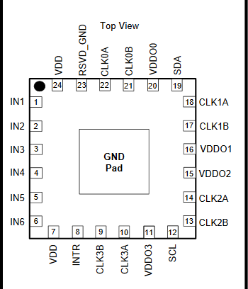

SI5338输入的25M参考无源时钟，从1脚和2脚输入

SI5338 refclk 25M input from pin1 and pin2

SATA A
SATA A_TXP |  | P2
SATA A_TXN |  | P1
SATA A_RXP |  | R4
SATA A_RXN |  | R3

SATA_B
SATA_B_TXP |  | M2
SATA_B_TXN |  | M1
SATA_B_RXP |  | N4
SATA_B_RXN |  | N3

HDMI output接口，最大支持1920 X 1080 分辨率

out_HDMI_D0P |  | G12 | 3.3V
out_HDMI_D0N |  | F12
out_HDMI_D1P |  | G10
out_HDMI_D1N |  | G9
out_HDMI_D2P |  | H9
out_HDMI_D2N |  | H8
out_HDMI_CLKP |  | F14
out_HDMI_CLKN |  | F13

HDMI input接口，最大支持1920 X 1080 分辨率

in_HDMI_D0P |  | J13 | 3.3V
in_HDMI_D0N |  | H13
in_HDMI_D1P |  | J11
in_HDMI_D1N |  | J10
in_HDMI_D2P |  | H14
in_HDMI_D2N |  | G14
in_HDMI_CLKP |  | G11
in_HDMI_CLKN |  | F10
in_hdmi_ddc_scl |  | U21 | I2C电平由J4控制
in_hdmi_ddc_sda |  | Y20

SFP A
SFP A_TXP |  | H2
SFP A_TXN |  | H1
SFP A_RXP |  | J4
SFP A_RXN |  | J3
SFP_A_SDA |  | B21
SFP_A_SCL |  | C21

SFP B
SFP B_TXP |  | K2
SFP B_TXN |  | K1
SFP B_RXP |  | L4
SFP B_RXN |  | L3
SFP_B_SDA |  | D21
SFP_B_SCL |  | C22

RJ45-A RTL8211
A_TXD0 |  | E12 | 3.3V
A_TXD1 |  | D13
A_TXD2 |  | C13
A_TXD3 |  | D14

A_RXD0 |  | D8 | 3.3V
A_RXD1 |  | D9
A_RXD2 |  | C9
A_RXD3 |  | D10

A_MDIO |  | H11 | 3.3V
A_MDC |  | F9
A_Reset |  | J8
A_RXCLK |  | C12
A_RXCTL |  | F8
A_TXCTL |  | C14
A_TXCLK |  | D11

RJ45-B RTL8211
B_TXD0 |  | B12 | 3.3V
B_TXD1 |  | A12
B_TXD2 |  | A13
B_TXD3 |  | C11

B_RXD0 |  | B9 | 3.3V
B_RXD1 |  | A9
B_RXD2 |  | B10
B_RXD3 |  | A10

B_MDIO |  | B15 | 3.3V
B_MDC |  | A15
B_Reset |  | B14
B_RXCLK |  | E10
B_RXCTL |  | A8
B_TXCTL |  | A14
B_TXCLK |  | B11

PCIE gen2.0 X4
pcie_tx0p |  | A4
pcie_tx1p |  | B2
pcie_tx2p |  | D2
pcie_tx3p |  | F2
pcie_tx0n |  | A3
pcie_tx1n |  | B1
pcie_tx2n |  | D1
pcie_tx3n |  | F1

pcie_rx0p |  | B6
pcie_rx1p |  | C4
pcie_rx2p |  | E4
pcie_rx3p |  | G4
pcie_rx0n |  | B5
pcie_rx1n |  | C3
pcie_rx2n |  | E3
pcie_rx3n |  | G3

pcie_clkp |  | H6
pcie_clkn |  | H5

pcie_reset |  | E17

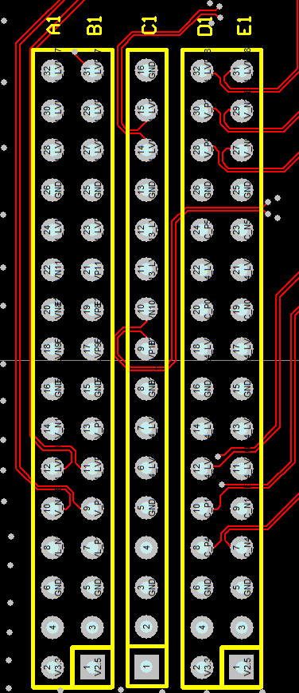
2.54排针管脚对应FPGA管脚
J4可以设置1.8V或者2.5V或者3.3V , J4 Jump cap can set 1.8V or 2.5V or 3.3V 不要带电设置
 | A1 side | B1 side | C1 side | D1 side | E1 side

1 | J20 | K20 | GND | J18 | J19
2 | G20 | H19 | D19 | L17 | K18
3 | L20 | L19 | D20 | K16 | K17
4 | GND | GND | GND | GND | GND
5 | E20 | F19 | NC | C19 | B19
6 | H18 | H17 | NC | C18 | C17
7 | F18 | G17 | D18 | C16 | B16
8 | G16 | H16 | E18 | D15 | D16
9 | GND | GND | GND | GND | GND
10 | F24 | G24 | E16 | G15 | F15
11 | F20 | G19 | E15 | J15 | J16
12 | L18 | M17 | GND | A18 | A19
13 | H24 | H23 | NC | B17 | A17
14 | GND | GND | GND | GND | GND
15 | NC | NC | NC | NC | NC
16 | 3.3 VCC | NC | NC | 3.3 VCC | NC

0.8间距板对板对应FPGA管脚,
J4可以设置1.8V或者2.5V或者3.3V , J4 Jump cap can set 1.8V or 2.5V or 3.3V 不要带电设置

 |  |  | 3.3V side

 | NC |  | 3.3V VCC
 | NC |  | 3.3V VCC
 | NC |  | NC
 | NC |  | NC
 | NC |  | W20
 | NC |  | Y21
 | GND |  | GND
 | NC |  | N19
 | NC |  | M20
 | P19 |  | N26
 | P20 |  | M26
 | GND |  | GND
 | N21 |  | L22
 | N22 |  | K22
 | K23 |  | K25
 | J23 |  | K26
 | GND |  | GND
 | M24 |  | J21
 | L24 |  | H22
 | J24 |  | J26
 | J25 |  | H26
 | GND |  | GND
 | H21 |  | G25
 | G21 |  | G26
 | E21 |  | F25
 | E22 |  | E26
 | GND |  | GND
 | G22 |  | D26
 | F23 |  | C26
 | E25 |  | A23
 | D25 |  | A24
 | GND |  | GND
 | D23 |  | B20
 | D24 |  | A20
 | F22 |  | B26
 | E23 |  | NC
 | GND |  | GND
 | NC |  | K15
 | NC |  | M16
 | GND |  | GND

FMC LPC接口 FMC ADJ支持1.8V 2.5V 3.3V 通过J4设置
 | H1 side | G1 side | D1 side | C1 side
J4可以设置1.8V或者2.5V或者3.3V , J4 Jump cap can set 1.8V or 2.5V or 3.3V 不要带电设置
1 | NC | GND | NC | GND
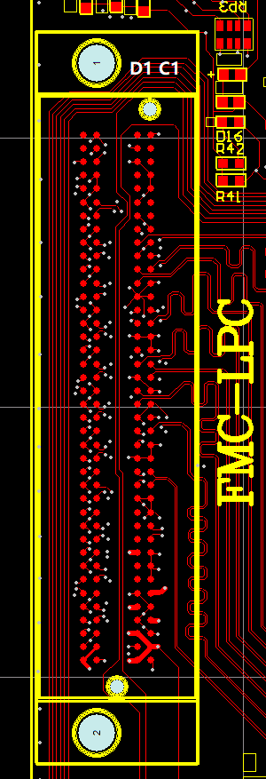
2 | NC | Y23 | GND | NC
3 | GND | AA24 | GND | NC
4 | Y22 | GND | NC | GND
5 | AA22 | GND | NC | GND
6 | GND | AC23 | GND | NC
7 | V23 | AC24 | GND | NC
8 | V24 | GND | AA23 | GND
9 | GND | U24 | AB24 | GND
10 | AD21 | U25 | GND | AE23
11 | AE21 | GND | AF24 | AF23
12 | GND | AE22 | AF25 | GND
13 | AB21 | AF22 | GND | GND
14 | AC21 | GND | AB22 | AD26
15 | GND | W25 | AC22 | AE26
16 | AD23 | W26 | GND | GND
17 | AD24 | GND | AB26 | GND
18 | GND | AA25 | AC26 | Y25
19 | AD25 | AB25 | GND | Y26
20 | AE25 | GND | R22 | GND
21 | GND | P24 | R23 | GND
22 | R25 | N24 | GND | P23
23 | P25 | GND | T24 | N23
24 | GND | M21 | T25 | GND
25 | U19 | M22 | GND | GND
26 | U20 | GND | U17 | R26
27 | GND | M25 | T17 | P26
28 | T18 | L25 | GND | GND
29 | T19 | GND | NC | GND
30 | GND | R16 | NC | U26
31 | R18 | R17 | NC | V26
32 | P18 | GND | 3.3 VCC | GND
33 | GND | P16 | NC | GND
34 | N18 | N17 | NC | GND
35 | M19 | GND | GND | 12V VCC
36 | GND | T22 | 3.3 VCC | GND
37 | T20 | T23 | GND | 12V VCC
38 | R20 | GND | 3.3 VCC | GND
39 | GND | VCC ADJ | GND | 3.3 VCC
40 | VCC ADJ | GND | 3.3 VCC | GND

MINI SD卡接口 电平由J4控制 不要带电插拔

SD模式 |  |  | SPI模式

data0 |  | U22 | MISO
data1 |  | V21
data2 |  | W21
data3/CD |  | W23 | /CS
CMD |  | W24 | MOSI
CLK |  | V22 | SCK

AT24C04
ATSCK |  |  | U26
ATSDA |  |  | V26

RISC-V JTAG
这个接口只是用户开发RISC-V处理器的时候才有用

TCK | R21
TMS | U16
TDO | N16
TDI | P21

U21是一个spi x1的FLASH， 用户可自定义保存rics-v启动固件
spi_clk | E13
spi_cs | H12
spi_DO | J14
spi_DI | E11

